Sheet1
Qt项目实战专栏【文字编辑Word处理软件】

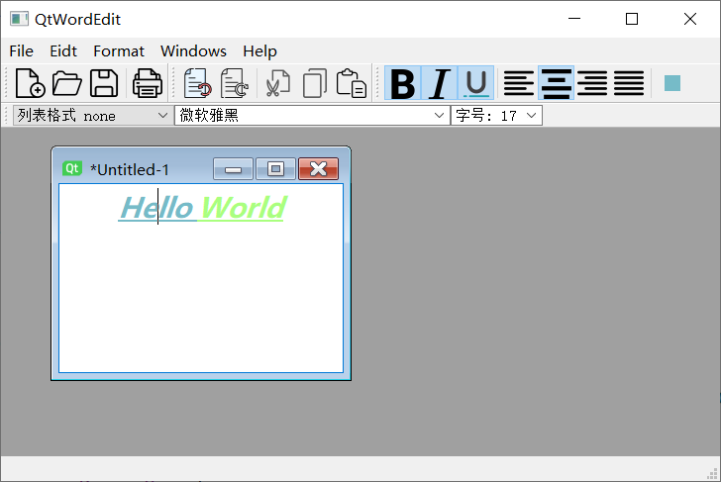
 | 一、项目介绍
 | 1. 富文本编辑： 基于 QTextEdit 的富文本编辑器，支持多种字体样式、颜色设置和对齐方式。
 | 2. 多窗口管理： 利用 QMdiArea 实现多个编辑窗口的管理，用户可以同时打开、编辑和保存多个文档。
 | 3. 样式丰富： 提供丰富的字体样式选择，包括字体类型、大小、加粗、斜体等。
 | 4. 列表样式： 支持多种列表样式，如有序列表和无序列表。
 | 5. 文本格式化： 提供文本格式化功能，包括段落缩进、行间距调整等。
 | 6. 保存和导出： 支持文档的保存和导出功能 。

 | 二、实现过程
 | 1、设计一个QTextEdit的派生类，QTextEdit支持显示和编辑文本内容，
 | 其底层数据格式类似与html结构。
 | 该派生类的特点：
 |  | ①能够保存、加载文件
 |  | ②能够设置字体样式、大小、对齐方式，颜色
 |  | ③能够设置列表样式

 | 2、窗口界面设计
 | 窗口功能分析

Qt 框架： 使用 Qt 框架开发，利用 QTextEdit 和 QMdiArea 、事件机制 实现编辑器功能和多窗口管理。
C++ 编程： 使用 C++ 编写自定义 QTextEdit 派生类，实现富文本编辑器的定制功能。
界面设计： 使用 Qt 的界面设计器设计编辑器界面，包括工具栏、菜单和多窗口布局。
文件操作： 实现文件的读取、保存和导出功能，以及与用户交互的文件操作接口。
 | 各种Action(这些动作最后会绑定到菜单、组合框)
 | 以及各种功能函数

 | // QAction；//被创建后必须将它添加到菜单和工具栏，然后将它链接到实现的action功能的槽函数
 | // QMenu；//QMenu为菜单，菜单QMenu是挂载在菜单栏QMenuBar（容器）上面的。
 | // QComboBox；//选项列表（组合框）
 | // QFontComboBox；//字体下拉列表框（不能被编辑，只是用来选择字体）
 | // QMdiArea；//提供一个可以同时显示多个文档容器的区域
 | // 大多数复杂项目软件，都是使用MDI框架，QMdiArea用于主容器当中，用于容纳多个子容器QMdiSubWindow
 | // QMdiSubWindow;
 | // QSignalMapper；//此类专门管理一系列无参信号

 | 3、源码

Sheet3
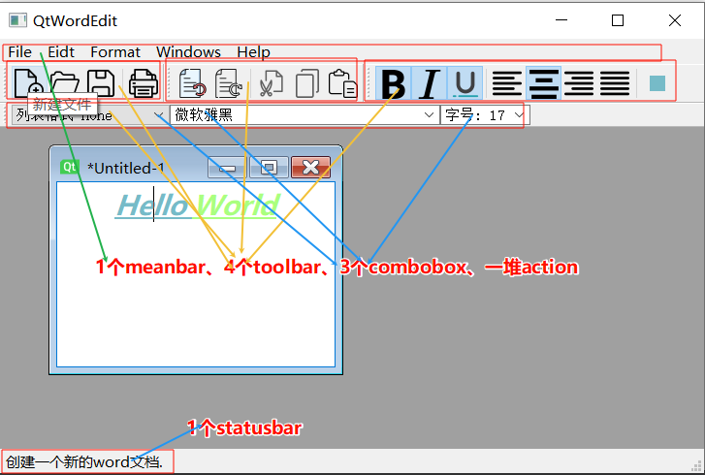
菜单条
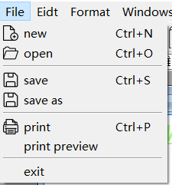
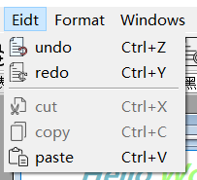
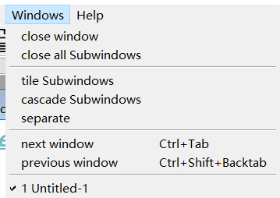

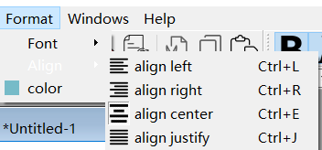

其他

